상품제안서
송월타올 CM스티치 헤링본 전사40 | 상품코드: S38424

 |  |  |  |  |  |  | 02-713-8555 | www.synergygift.co.kr
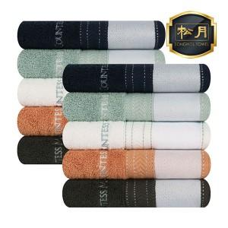

【상세/제작정보】

【인쇄/포장옵션】 | 전사인쇄 / 포장지포장

【공급단가】 | 수량 | 100~ | 300~ | 1,000~ | 3,000~ | 5,000~
*VAT별도 | 단가 | 5,650원 | 5,400원 | 5,150원 | 5,100원 | 4,970원

【상품 URL】 | https://www.synergygift.co.kr:443/src/goods_detail.php?gdno=38424

